修訂紀錄
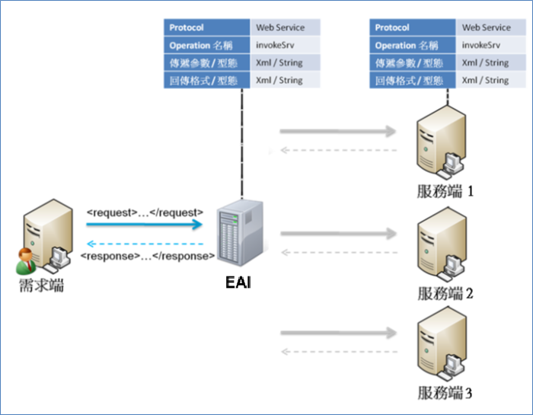
日期 | 版本 | 負責人 | 說明
2016-09-22 | 0.1 | 朱莉 | 初版

 |  |  |  | 整合數量
 |  |  |  | 1:1
 |  |  |  | 1:N

 |  |  |  | 整合模式 | 同步模式 (sync)：
 |  |  |  | 同步 | 同步模式在需求端呼叫EAI的invokeSrv後，會等待EAI呼叫並執行服務端的服務， 待EAI取得服務端回應後，會回覆執行結果給發起端。呼叫順序為：發起端→EAI→服務端。
 |  |  |  | 非同步
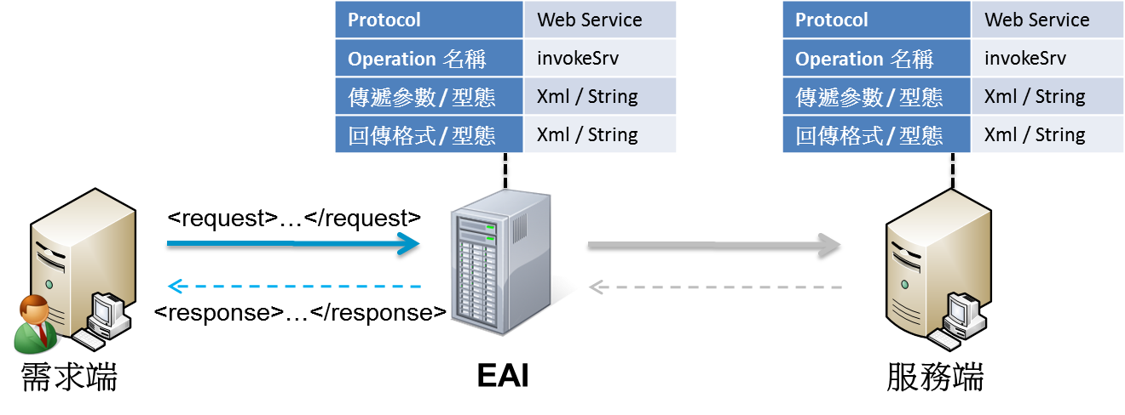
 |  |  |  | oneway
 |  |  |  | publish

 |  |  |  |  | 非同步模式 (async)：
 |  |  |  |  | 非同步模式在需求端呼叫EAI後，假如訊息驗證無誤，會先回應需求端，以確認接受工作請求。EAI在稍待會依據需求端的需求，呼叫服務端執行服務 (服務執行時間依不同服務而定)，在收到服務端回應後，會馬上呼叫需求端的「callbackSrv」，以回覆服務端執行的結果。呼叫順序為：需求端→EAI；EAI→服務端；EAI→需求端。
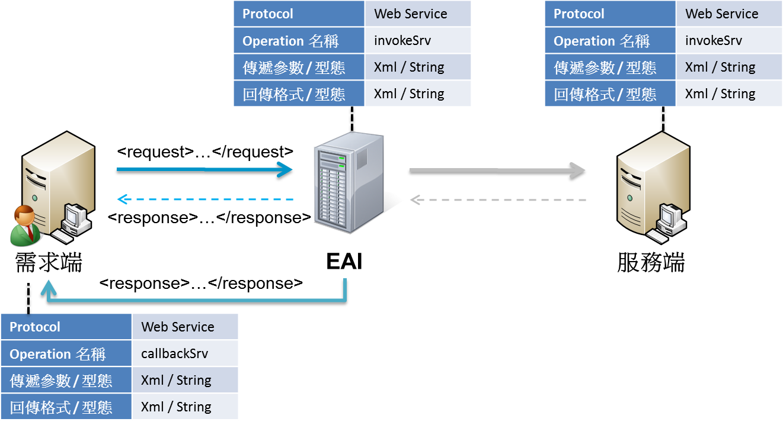

 |  |  |  |  | 單向模式 (oneway)：
 |  |  |  |  | 單向模式在需求端呼叫EAI後，假如訊息驗證無誤，會先回應需求端， 以確認接受工作請求。EAI在稍待會依據需求端的需求，呼叫服務端執行服務 (服務執行時間依不同服務而定)。呼叫順序為：需求端→EAI；EAI→服務端。
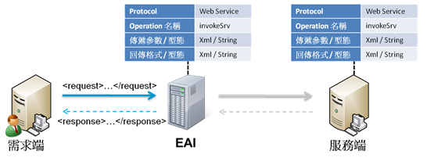

 |  |  |  |  | 廣播模式 (publish)：
 |  |  |  |  | 廣播模式在需求端呼叫EAI後，假如訊息驗證無誤，會先回應需求端， 以確認接受工作請求。EAI在稍待會依據需求端指定的服務名稱，查詢EAI服務庫中有註冊該服務名稱的所有服務端，並呼叫所有服務端執行服務。

